ENERO 2026
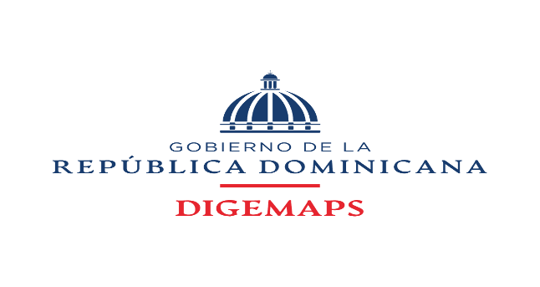

DIRECCION GENERAL DE MEDICAMENTOS, ALIMENTOS Y PRODUCTOS SANITARIOS

FUENTE 2122 RECURSOS DE CAPTACION DIRECTA DE DIGEMAPS DEL MINISTERIO DE SALUD PUBLICA DIRIGIDA A LA CUENTA CUT AÑO 2026

INFORME DE RECAUDACIONES MES DE ENERO 2026
CUENTA |  | MONTO
100010102521794 DIGEMAPS |  | 19,479,975.16
9604738433 VUCE |  | 8,050,000.00
SIRITE |  | 3,300,000.00
TOTALES |  | 30,829,975.16

PREPARADO POR:
 | YOVANNA ARAUJO
 | Tecnico Administrativo
 | DIGEMAPS
 | 2026-02-09

REVISADO POR:
 | ANTONIO GOMEZ
 | Coordinador Adm y Financiero
 | DIGEMAPS

